05-Vo Agencia compra
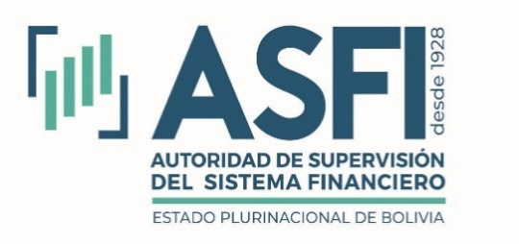
Volumen de Operaciones por Agencia de Bolsa Compradora
Al 30 de septiembre de 2025
Expresado en Dólares Estadounidenses

Entidad | Lugar de negociación |  |  |  |  |  |  | Total
 | CPF | EX | GCV | RB | RSS | SRFS | SRV
BCB |  | 253,212,634 |  |  |  |  |  | 253,212,634
BIA | 9,580,058 | 15,042,292 | 1,384,569 | 16,471,732 | 14,220,737 | 10,444,709 |  | 67,144,098
CAI | 2,801,121 | 20,690,065 | 75,288 | 45,010,438 | 34,702,660 | 8,787,728 |  | 112,067,299
CBA | 3,949,200 | 21,685,781 | 53,303 | 2,260,610 | 3,774,739 | 1,528,707 |  | 33,252,340
GVA | 2,050,378 |  | 98,194 | 7,547,938 |  | 6,228,163 | 2,472 | 15,927,145
MAB | 12,914,635 |  | 822,907 | 101,778,815 | 12,159,014 | 11,360,116 | 684,002 | 139,719,489
MIB | 11,172,949 | 6,225,080 | 149,925 | 44,554,972 | 435,860 | 12,849,724 |  | 75,388,510
NVA | 7,662,622 | 136,755,131 | 258,672 | 45,511,730 | 22,830,432 | 17,465,481 |  | 230,484,069
PAN | 5,605,938 | 3,483,502 | 6,168,548 | 8,610,255 | 926,385 | 3,091,068 |  | 27,885,696
SUD |  |  |  | 23,087,372 |  | 76,197 |  | 23,163,569
VUN | 12,132,911 |  |  | 32,018,304 | 13,471,773 | 2,562,207 |  | 60,185,194
Total | 67,869,812 | 457,094,486 | 9,011,405 | 326,852,167 | 102,521,599 | 74,394,100 | 686,474 | 1,038,430,042

Operaciones por Agencia de Bolsa Compradora Expresado en Dólares Estadounidenses
 | CPF | EX | GCV | RB | RSS | SRFS | SRV
BCB |  | 253,212,634
BIA | 9,580,058 | 15,042,292 | 1,384,569 | 16,471,732 | 14,220,737 | 10,444,709
CAI | 2,801,121 | 20,690,065 | 75,288 | 45,010,438 | 34,702,660 | 8,787,728
CBA | 3,949,200 | 21,685,781 | 53,303 | 2,260,610 | 3,774,739 | 1,528,707
GVA | 2,050,378 |  | 98,194 | 7,547,938 |  | 6,228,163 | 2,472
MAB | 12,914,635 |  | 822,907 | 101,778,815 | 12,159,014 | 11,360,116 | 684,002
MIB | 11,172,949 | 6,225,080 | 149,925 | 44,554,972 | 435,860 | 12,849,724
NVA | 7,662,622 | 136,755,131 | 258,672 | 45,511,730 | 22,830,432 | 17,465,481
PAN | 5,605,938 | 3,483,502 | 6,168,548 | 8,610,255 | 926,385 | 3,091,068
SUD |  |  |  | 23,087,372 |  | 76,197
VUN | 12,132,911 |  |  | 32,018,304 | 13,471,773 | 2,562,207
Ex | Extra Bursátil
MN | Mesa de Negociación
RB | Ruedo de Bolsa
SB | Subasta Pública
SJ | Subasta Judicial
SRFS | SDC Renta Fija Seriados
SRV | SDC Renta Variable
BIA | Bisa S.A. Agencia de Bolsa
CAI | Compañía Americana de Inversiones S.A.
CBA | Credibolsa S.A. Agencia de Bolsa
MIB | Mercantil Santa Cruz Agencia de Bolsa S.A.
NVA | BNB Valores S.A. Agencia de Bolsa
PAN | Panamerican Securities S.A. Agencia de Bolsa
SUD | Sudaval Agencia de Bolsa S.A. "SUDAVAL S.A."
SZS | Santa Cruz Securities S.A. Agencia de Bolsa
VUN | Valores Unión S.A. Agencia de Bolsa
GVA | GanaValores Agencia de Bolsa S.A.
BCB | Banco Central de Bolivia
MAB | MULTIVALORES Agencia de Bolsa S.A

